十六进制指令生成表
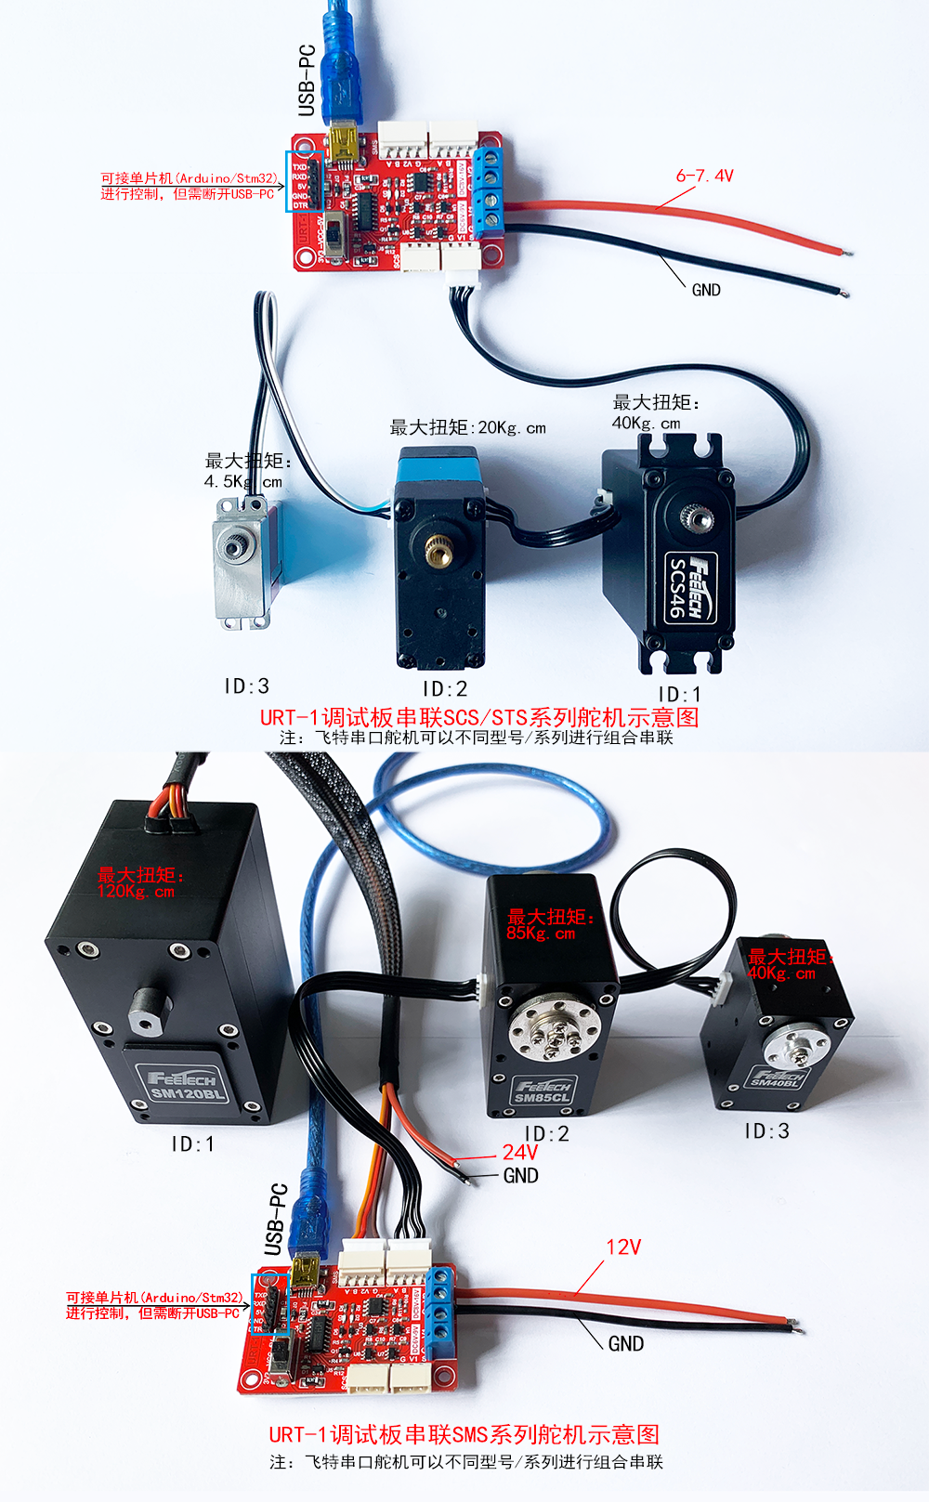
1、 | PING 总线上舵机指令生成
2、 | EPROM解锁指令
3、 | 修改ID号指令
4、 | 输出扭矩使能与自动较正指令
5、 | 位置模式控制转动指令(无加速度)
6、 | 位置模式控制转动指令(含加速度)
7、 | 修改舵机工作模式指令
8、 | 恒速正反转速度指令
9、 | 读当前位置指令
10、 | 清除当前圈数指令
11、 | 写两个节字数据指令
 | 以上指令仅为初次快速使用飞特串行舵机，并帮助用户理解串行协议的指令包格式
 | 将以下生成十六进制指令复制出来到TXT文档中清除格式，然后再复制到串口助手发送

 | PING 总线上舵机指令生成
 |  |  |  |  |  | 输入范围
 |  |  | 输入控制参数 |  | 十进制输入 | STS
 |  |  | ID号 |  | 254 | 0-253
 |  |  | PING指令 |  | 1

 | SCS-STS-SMS系列 | 包头 |  | ID号 | 指令包数据长度 | 指令 | 校验码
 | 十六进制 | FF | FF | FE | 02 | 01 | FE
 | 十进制 | 255 | 255 | 254 | 2 | 1 | 254
 | 生成十六进制指令 | FF FF FE 02 01 FE

 | 修改ID前需要发此解锁指令，否则ID号掉电不保存
 |  |  |  |  |  | 输入范围
 |  |  | 输入控制参数 |  | 十进制输入
 |  |  | ID号 |  | 1 | 0-254 | 广播ID为254
 |  |  | 写指令 |  | 3
 |  |  | 锁标志首地址 |  | 55 | SCS 48 | STS SMS 55
 |  |  | 写入数值 |  | 0 | 1-上锁 | 0-解锁
 | 修改ID解锁写指令
 | STS-SMS系列 | 包头 |  | ID号 | 指令包数据长度 | 指令 | 写入首地址 | 写入数值 | 校验码
 | 十六进制 | FF | FF | 01 | 04 | 03 | 37 | 00 | C0
 | 十进制 | 255 | 255 | 1 | 4 | 3 | 55 | 0 | 192
 | 生成十六进制指令 | FF FF 01 04 03 37 00 C0

 | 修改ID号指令
 |  |  | 修改ID号指令 |  |  | 输入范围
 |  |  | 输入控制参数 |  | 十进制输入
 |  |  | ID号 |  | 1 | 0-254 | 广播ID为254
 |  |  | 写指令 |  | 3
 |  |  | ID首地址 |  | 5
 |  |  | 写入数值 |  | 2 | 0-253
 | 修改ID号写指令
 | SCS-STS-SMS系列 | 包头 |  | ID号 | 指令包数据长度 | 指令 | 写入首地址 | 写入数值 | 校验码
 | 十六进制 | FF | FF | 01 | 04 | 03 | 05 | 02 | F0
 | 十进制 | 255 | 255 | 1 | 4 | 3 | 5 | 2 | 240
 | 生成十六进制指令 | FF FF 01 04 03 05 02 F0

 | 输出扭矩使能与自动较正指令（任意当前位置自动较正为2048）
 |  |  | 当前位置较正为2048 |  |  | 输入范围
 |  |  | 输入控制参数 |  | 十进制输入 | SCS-STS-SMS系列 |  | STS-SMS系列
 |  |  | ID号 |  | 1 | 0-254 | 0-254 | 0-254
 |  |  | 写指令 |  | 3
 |  |  | 首地址 |  | 40
 |  |  | 开关力使能 |  | 128 | 1-打开 | 0-关闭 | 128-中位自动较准（只能在运行模式0位置伺服模式下使用)
 | 当前位置较正为2048
 | STS-SMS系列 | 包头 |  | ID号 | 指令包数据长度 | 指令 | 写首地址 | 写入数据 | 校验码
 | 十六进制 | FF | FF | 01 | 04 | 03 | 28 | 80 | 4F
 | 十进制 | 255 | 255 | 1 | 4 | 3 | 40 | 128 | 79
 | 生成十六进制指令 | FF FF 01 04 03 28 80 4F

 | 位置模式控制转动指令(无加速度)
 |  |  |  |  |  | 输入范围
 |  |  | 输入控制参数 |  | 十进制输入 | STS-SMS系列 |  | SCS系列
 |  |  | ID号 |  | 1 | 0-253 | 单位(Unit) | 0-253
 |  |  | 写指令 |  | 3
 |  |  | 目标位置 |  | 2048 | 0-4095 | 0.088度 | 0-1023 | 0.21484375
 |  |  | 时间 |  | 0 | 位置模式下此参数无功能 |  | PWM模式
 |  |  | 目标速度 |  | 2000 | 0-3400 | 50=0.732rpm |  | 3400*0.732/50= | 50 | rpm

 |  |  |  |  |  |  |  |  |  | 无功能
 | STS-SMS系列 | 包头 |  | ID号 | 指令包数据长度 | 指令 | 写入首地址 | 位置低字节 | 位置高字节 | 时间低字节 | 时间高字节 | 速度低字节 | 速度高字节 | 校验码
 | 十六进制 | FF | FF | 01 | 09 | 03 | 2A | 00 | 08 | 00 | 00 | D0 | 07 | E9
 | 十进制 | 255 | 255 | 1 | 9 | 3 | 42 | 0 | 8 | 0 | 0 | 208 | 7 | 233
 | 生成十六进制指令 | FF FF 01 09 03 2A 00 08 00 00 D0 07 E9

 | SCS系列 | 包头 |  | ID号 | 指令包数据长度 | 指令 | 写入首地址 | 位置高字节 | 位置低字节 | 时间高字节 | 时间低字节 | 速度高字节 | 速度低字节 | 校验码
 | 十六进制 | FF | FF | 01 | 09 | 03 | 2A | 08 | 00 | 00 | 00 | 07 | D0 | E9
 | 十进制 | 255 | 255 | 1 | 9 | 3 | 42 | 8 | 0 | 0 | 0 | 7 | 208 | 233
 | 生成十六进制指令 | FF FF 01 09 03 2A 08 00 00 00 07 D0 E9
 |  | 01 06 00 80 08 00 8F E2
 | 位置模式控制转动指令(含加速度)
 |  |  |  |  |  | 输入范围
 |  |  | 输入控制参数 |  | 十进制输入 |  | 单位(Unit) | 多圈控制
 |  |  | ID号 |  | 1 | 0-253
 |  |  | 写指令 |  | 3
 |  |  | 加速度 |  | 50 | 0-255 | 8.878 度/s2
 |  |  | 目标位置 |  | 4095 | 0-4095 | 0.088度 | -30719~+30719 （正负7.5圈）
 |  |  | 空设0 |  | 0 | 位置模式下此参数无功能
 |  |  | 目标速度 |  | 2000 | 0-3400 | 50=0.732rpm

 |  |  |  |  |  |  |  |  |  |  | 无功能
 | STS-SMS系列 | 包头 |  | ID号 | 指令包数据长度 | 指令 | 写入首地址 | 加速度字节 | 位置低字节 | 位置高字节 | 时间低字节 | 时间高字节 | 速度低字节 | 速度高字节 | 校验码
 | 十六进制 | FF | FF | 01 | 0A | 03 | 29 | 32 | FF | 0F | 00 | 00 | D0 | 07 | B1
 | 十进制 | 255 | 255 | 1 | 10 | 3 | 41 | 50 | 255 | 15 | 0 | 0 | 208 | 7 | 177
 | 生成十六进制指令 | FF FF 01 0A 03 29 32 FF 0F 00 00 D0 07 B1

 | 修改舵机工作模式指令
 |  |  | 修改舵机工作模式 |  |  | 输入范围
 |  |  | 输入控制参数 |  | 十进制输入 | STS-SMS系列
 |  |  | ID号 |  | 1 | 0-254
 |  |  | 写指令 |  | 3
 |  |  | 首地址 |  | 77
 |  |  | 写入数据 |  | 0 | 0-位置 | 1-恒速 | 2-PWM | 3-步进
 | 修改舵机工作模式指令
 | STS-SMS系列 | 包头 |  | ID号 | 指令包数据长度 | 指令 | 写首地址 | 写入数据 | 校验码
 | 十六进制 | FF | FF | 01 | 04 | 03 | 4D | 00 | AA
 | 十进制 | 255 | 255 | 1 | 4 | 3 | 77 | 0 | 170
 | 生成十六进制指令 | FF FF 01 04 03 4D 00 AA

 | 恒速正反转速度指令
 |  |  |  |  |  | 输入范围
 |  |  | 输入控制参数 |  | 十进制输入 | STS-SMS系列
 |  |  | ID号 |  | 1 | 0-254
 |  |  | 写指令 |  | 3
 |  |  | 首地址 |  | 78 | 顺时针转 | 逆时针转 |  | 停止
 |  |  | 运行速度 |  | 16330 | 50~3400 | （50~3400）+32768 |  | 0
 | 恒速正反转速度指令（工作模式1，恒速模式下使用）
 | STS-SMS系列 | 包头 |  | ID号 | 指令包数据长度 | 指令 | 写入首地址 | 低字节 | 高字节 | 校验码
 | 十六进制 | FF | FF | 01 | 05 | 03 | 4E | CA | 3F | 9F
 | 十进制 | 255 | 255 | 1 | 5 | 3 | 78 | 202 | 63 | 159
 | 生成十六进制指令 | FF FF 01 05 03 4E CA 3F 9F

 | 读当前位置指令
 |  |  |  |  |  | 输入范围
 |  |  | 输入控制参数 |  | 十进制输入
 |  |  | ID号 |  | 1 | 0-254
 |  |  | 读指令 |  | 2
 |  |  | 首地址 |  | 56
 |  |  | 字节数 |  | 2 | 可以根据需要，参照内存表地址读取多个连续地址数据
 | 读位置指令
 | SCS-STS-SMS系列 | 包头 |  | ID号 | 指令包数据长度 | 指令 | 写入首地址 | 字节数 | 校验码
 | 十六进制 | FF | FF | 01 | 04 | 02 | 38 | 02 | BE
 | 十进制 | 255 | 255 | 1 | 4 | 2 | 56 | 2 | 190
 | 生成十六进制指令 | FF FF 01 04 02 38 02 BE

 | 清除当前圈数指令
 |  |  | 圈数清除指令 |  |  | 输入范围
 |  |  | 输入控制参数 |  | 十进制输入 | STS-SMS系列
 |  |  | ID号 |  | 1 | 0-254
 |  |  | 圈数清除指令 |  | 10
 | 圈数清除
 | STS-SMS系列 | 包头 |  | ID号 | 指令包数据长度 | 指令 | 校验码
 | 十六进制 | FF | FF | 01 | 02 | 0A | F2
 | 十进制 | 255 | 255 | 1 | 2 | 10 | 242
 | 生成十六进制指令 | FF FF 01 02 0A F2

 | 写两个节字数据指令
 |  |  | 修改ID号指令 |  |  | 输入范围
 |  |  | 输入控制参数 |  | 十进制输入
 |  |  | ID号 |  | 1 | 0-254 | 广播ID为254
 |  |  | 写指令 |  | 3
 |  |  | 数据首地址 |  | 31
 |  |  | 写入数值 |  | 10
 | 修改ID号写指令
 | STS-SMS系列 | 包头 |  | ID号 | 指令包数据长度 | 指令 | 写入首地址 | 写入数据 低字节 | 写入数据 高字节 | 校验码
 | 十六进制 | FF | FF | 01 | 05 | 03 | 1F | 0A | 00 | CD
 | 十进制 | 255 | 255 | 1 | 5 | 3 | 31 | 10 | 0 | 205
 | 生成十六进制指令 | FF FF 01 05 03 1F 0A 00 CD

